상품제안서
카르페디엠 70 암막 골프우산 (C081) | 상품코드: F31065

 |  |  |  |  |  |  | 02-412-0044 | www.easy1.co.kr
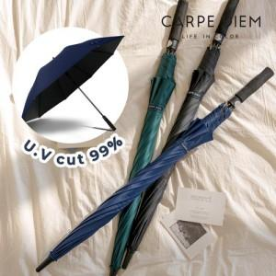

【상세/제작정보】

【인쇄/포장옵션】 | 실크 / 포장불가능

【공급단가】 | 수량 | 50~ | 100~ | 500~ | 1,000~ | 2,000~
*VAT별도 | 단가 | 9,960원 | 9,790원 | 9,540원 | 9,370원 | 9,130원

【상품 URL】 | https://dev.easy1.co.kr:443/src/goods_detail.php?gdno=31065

